Main
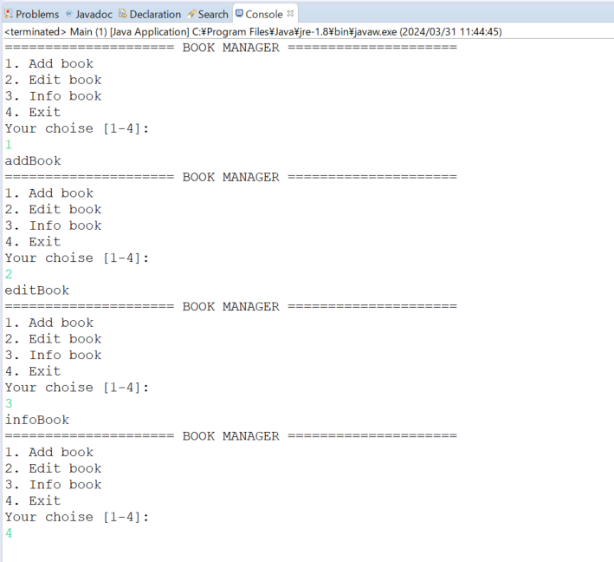
java_training
 | src
 |  | bookstore
 |  |  | Book.java | → | new
 |  |  | Main.java | → | new
 |  | ph1_basic
 |  | ph2_oop

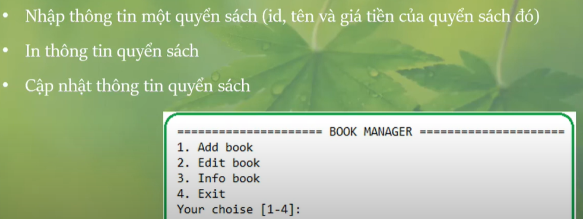



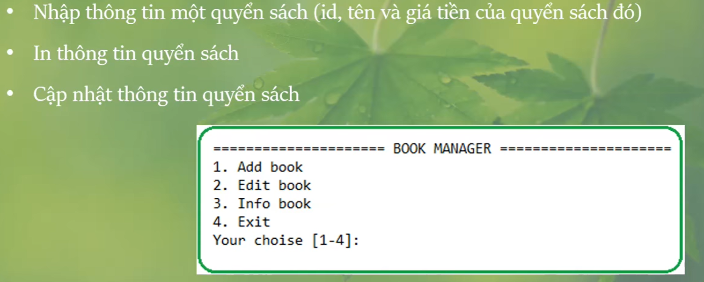

java_training\src\bookstore\Book.java
package bookstore;

public class Book {
private String ID;
private String name;
private double price;

public Book(String ID, String name, double price){
this.setID(ID);
this.setName(name);
this.setPrice(price);
}

public String getID() {
return ID;
}

public void setID(String iD) {
this.ID = iD;
}

public String getName() {
return name;
}

public void setName(String name) {
this.name = name;
}

public double getPrice() {
return price;
}

public void setPrice(double price) {
this.price = price;
}

public void showInfo() {
System.out.println("Book Info: ");
System.out.println("- ID \t\t:" + this.getID());
System.out.println("- Name \t\t:" + this.getName());
System.out.println("- Price \t:" + this.getPrice());
}
}

java_training\src\bookstore\Main.java
package bookstore;

import java.util.Scanner;

public class Main {

public static void main(String[] args) {
Scanner sc = new Scanner(System.in);
int functionID = 0;
boolean flag = true;

do{
showMenu();
functionID = sc.nextInt();
sc.nextLine();

switch (functionID) {
case 1: addBook(); break;
case 2: editBook(); break;
case 3: infoBook(); break;
case 4: |  |  |  |  |  | → | Khi người dùng muốn dừng thực thi thoát khỏi ứng dụng
default:
flag = false;
break;
}
} while(flag == true);

sc.close();
}

public static void showMenu(){

myPrint("===================== BOOK MANAGER =====================");
myPrint("1. Add book");
myPrint("2. Edit book");
myPrint("3. Info book");
myPrint("4. Exit");
myPrint("Your choise [1-4]: ");
}

public static void myPrint(String content){
System.out.println(content);
}

public static void addBook(){ |  |  |  |  |  | → | Phương thức main() đang ở trạng thái là static muốn gọi được phương thức addBook() thì addBook() cũng phải có từ khóa static ở phía trước
myPrint("addBook");
}

public static void editBook(){
myPrint("editBook");
}

public static void infoBook(){
myPrint("infoBook");
}
}

Thực thi

Add
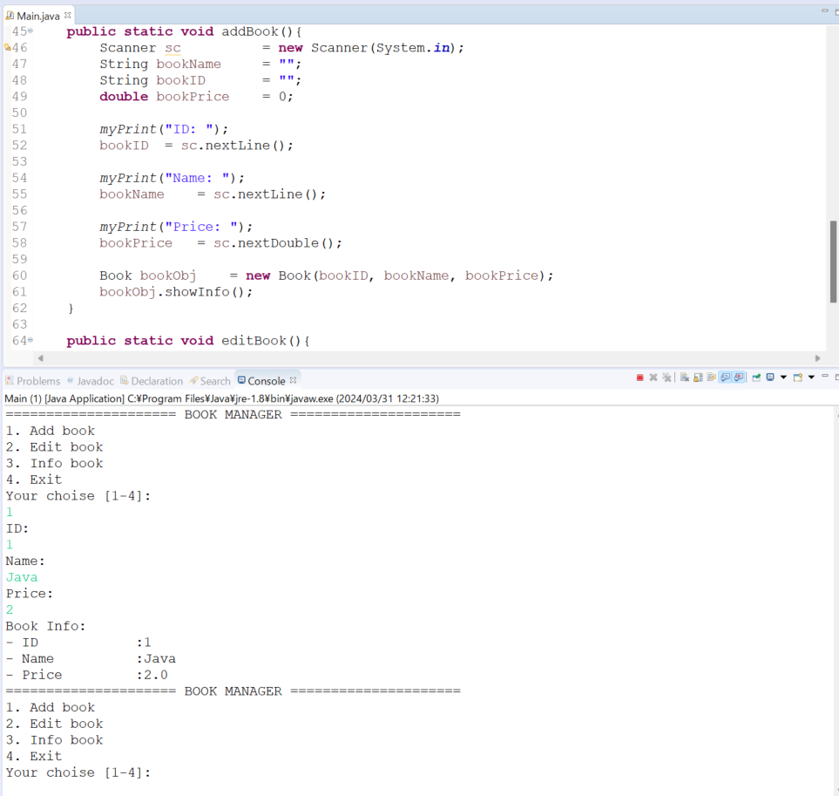
java_training
 | src
 |  | bookstore
 |  |  | Book.java
 |  |  | Main.java | → | edit
 |  | ph1_basic
 |  | ph2_oop

java_training\src\bookstore\Main.java
package bookstore;

import java.util.Scanner;

public class Main {

public static void main(String[] args) {
Scanner sc = new Scanner(System.in);
int functionID = 0;
boolean flag = true;

do{
showMenu();
functionID = sc.nextInt();
sc.nextLine();

switch (functionID) {
case 1: addBook(); break;
case 2: editBook(); break;
case 3: infoBook(); break;
case 4:
default:
flag = false;
break;
}
} while(flag == true);

sc.close();
}

public static void showMenu(){

myPrint("===================== BOOK MANAGER =====================");
myPrint("1. Add book");
myPrint("2. Edit book");
myPrint("3. Info book");
myPrint("4. Exit");
myPrint("Your choise [1-4]: ");
}

public static void myPrint(String content){
System.out.println(content);
}

public static void addBook(){ |  |  |  |  |  | → | Khi thêm mới 1 quyển sách người dùng sẽ nhập vào tên, ID và giá tiền của quyển sách
Scanner sc = new Scanner(System.in);
String bookName = "";
String bookID = "";
double bookPrice = 0;

myPrint("ID: ");
bookID = sc.nextLine();

myPrint("Name: ");
bookName = sc.nextLine();

myPrint("Price: ");
bookPrice = sc.nextDouble();

Book bookObj = new Book(bookID, bookName, bookPrice);
bookObj.showInfo();
}

public static void editBook(){
myPrint("editBook");
}

public static void infoBook(){
myPrint("infoBook");
}
}

Thực thi

Info & Edit
java_training
 | src
 |  | bookstore
 |  |  | Book.java
 |  |  | Main.java |  |  | → | edit
 |  | ph1_basic
 |  | ph2_oop

java_training\src\bookstore\Main.java
package bookstore;

import java.util.Scanner;

public class Main {
 | private static Book bookObj = null; |  |  |  |  |  |  | → | Được dùng trong static method nên cũng phải khai báo static

 | public static void main(String[] args) {
 |  | Scanner sc |  | = new Scanner(System.in);
 |  | int functionID | = 0;
 |  | boolean flag | = true;

 |  | do{
 |  |  | showMenu();
 |  |  | functionID |  | = sc.nextInt();
 |  |  | sc.nextLine();

 |  |  | switch (functionID) {
 |  |  |  | case 1: addBook(); break;
 |  |  |  | case 2: editBook(); break;
 |  |  |  | case 3: infoBook(); break;
 |  |  |  | case 4:
 |  |  |  | default:
 |  |  |  |  | flag = false;
 |  |  |  |  | break;
 |  |  | }
 |  | } while(flag == true);

 |  | sc.close();
 | }

 | public static void showMenu(){

 |  | myPrint("===================== BOOK MANAGER =====================");
 |  | myPrint("1. Add book");
 |  | myPrint("2. Edit book");
 |  | myPrint("3. Info book");
 |  | myPrint("4. Exit");
 |  | myPrint("Your choise [1-4]: ");
 | }

 | public static void myPrint(String content){
 |  | System.out.println(content);
 | }

 | public static void addBook(){
 |  | Scanner sc |  |  | = new Scanner(System.in);
 |  | String bookName |  | = "";
 |  | String bookID |  | = "";
 |  | double bookPrice | = 0;

 |  | myPrint("ID: ");
 |  | bookID | = sc.nextLine();

 |  | myPrint("Name: ");
 |  | bookName | = sc.nextLine();

 |  | myPrint("Price: ");
 |  | bookPrice | = sc.nextDouble();

 |  | bookObj | = new Book(bookID, bookName, bookPrice);
 | }

 | public static void editBook(){
 |  | if(bookObj != null) { |  |  |  |  |  | → | Kiểm tra xem quyển sách đã được thêm vào chưa, nếu được thêm vào rồi thì mới cập nhật được thông tin cho nó
 |  |  | Scanner sc |  |  | = new Scanner(System.in); |  |  | khi cập nhật thì cập nhật tên và giá tiền của quyển sách
 |  |  | String bookName |  | = "";
 |  |  | double bookPrice = 0;

 |  |  | myPrint("Name: ");
 |  |  | bookName = sc.nextLine();

 |  |  | myPrint("Price: ");
 |  |  | bookPrice = sc.nextDouble();

 |  |  | bookObj.setName(bookName);
 |  |  | bookObj.setPrice(bookPrice);
 |  | }else{
 |  |  | myPrint("Book is not exist!");
 |  | }
 | }

 | public static void infoBook(){
 |  | if (bookObj != null) {
 |  |  | bookObj.showInfo();
 |  | } else {
 |  |  | System.out.println("Book is not exist!");
 |  | }
 | }
}

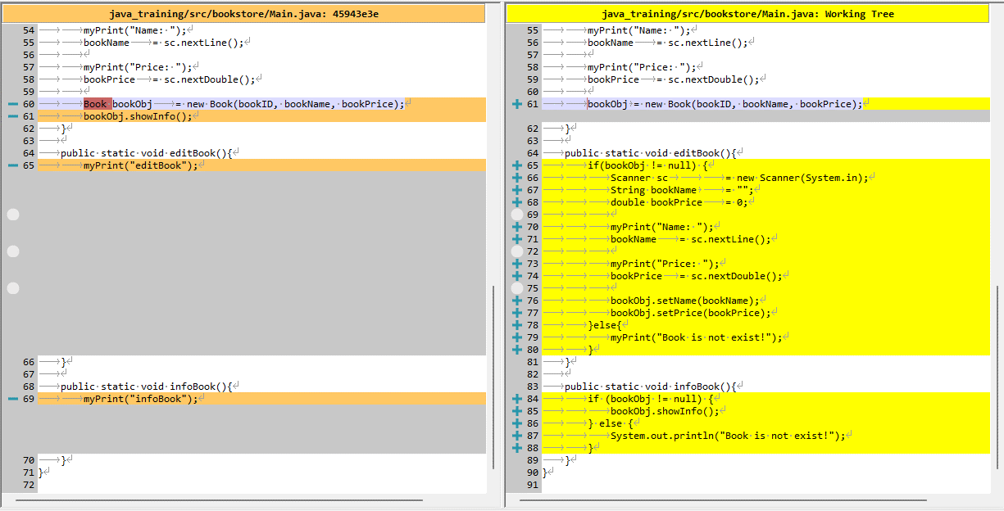

Thực thi
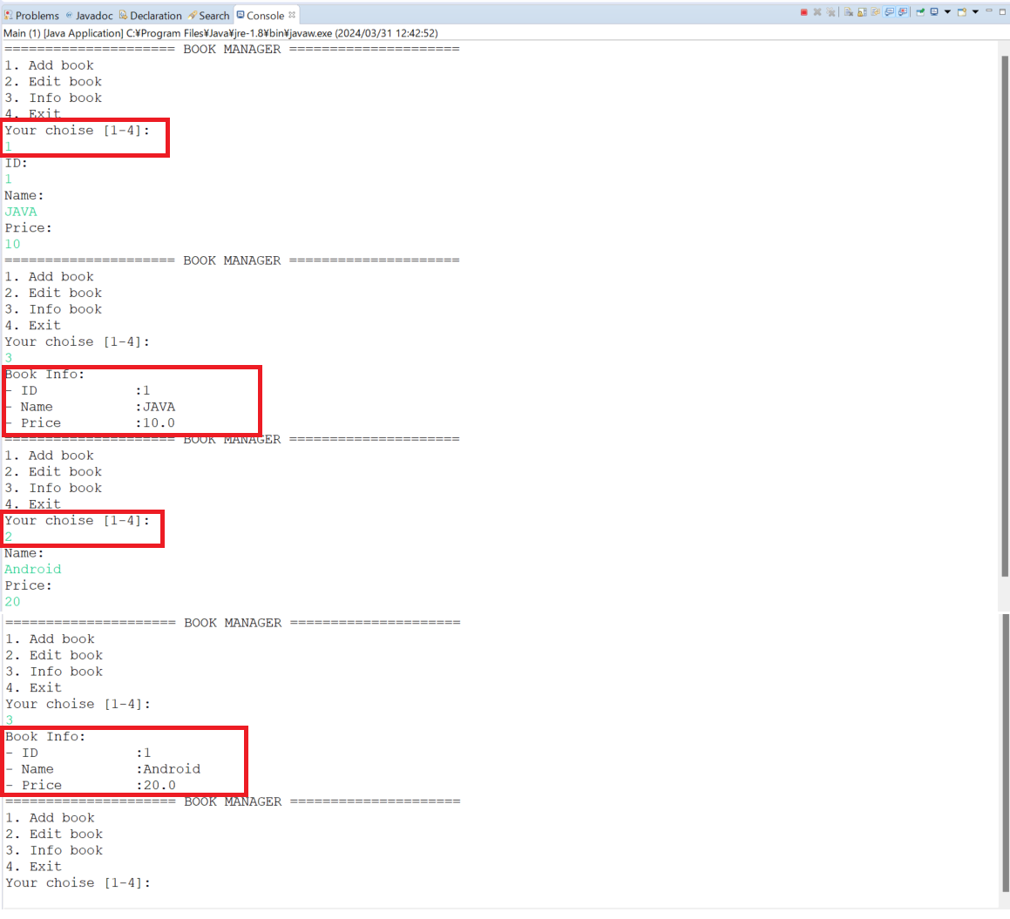

 |  |  |  |  |  |  |  |  |  | → | 1: Add quyển sách

 |  |  |  |  |  |  |  |  |  | → | 2: Edit quyển sách

